상품제안서
여행용 접이식 수납가방 | 상품코드: S26953

 |  |  |  |  |  |  | 02-713-8555 | www.synergygift.co.kr
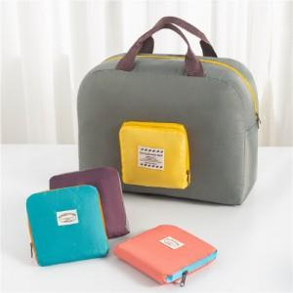

【상세/제작정보】 | <p>​</p>

【인쇄/포장옵션】 | 실크 / OPP(비닐)

【공급단가】 | 수량 | 100~ | 300~ | 1,000~ | 3,000~ | 10,000~
*VAT별도 | 단가 | 2,340원 | 2,210원 | 2,100원 | 2,050원 | 2,010원

【상품 URL】 | https://www.synergygift.co.kr:443/src/goods_detail.php?gdno=26953

